ПЖ
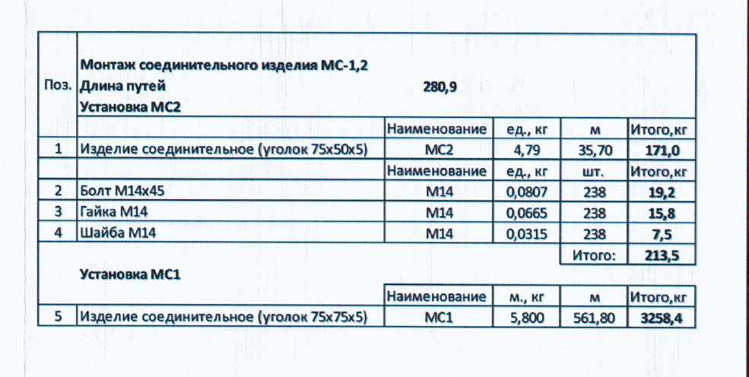
№ п/п | Наименование материалов | Ед.изм | Кол-во | ООО "ЭлектроЭнергетика" |  |  |  |  |  |  |  | Кол-во | КИК

 |  |  |  | Стоимость работ |  |  | Стоимость материалов |  |  | Всего |  |  | Стоимость работ |  |  | Стоимость материалов |  |  | Всего
 |  |  |  | Цена за единицу без НДС | ИТОГО без НДС | ИТОГО с НДС | Цена за единицу без НДС | ИТОГО без НДС | ИТОГО с НДС | без НДС | с НДС |  | Цена за единицу без НДС | ИТОГО без НДС | ИТОГО с НДС | Цена за единицу без НДС | ИТОГО без НДС | ИТОГО с НДС | без НДС | с НДС
1 | 2 | 3 | 4 | 5 | 6 | 7 |  |  |  |  |  | 4.00 | 5.00 | 6.00 | 7.00
 | 131-23-ПЖ
 | Сооружение земляного полотна
 | Земляные работы
1 | Выемка техногенного грунта | м3 | 8,747.79 | 325.00 | 2,843,031.75 | 3,411,638.10 |  |  |  | 2,843,031.75 | 3,411,638.10 | 8,747.79 | 325.00 | 2,843,031.75 | 3,411,638.10 | 0.00 | 0.00 | 0.00 | 2,843,031.75 | 3,411,638.10
2 | Разработка грунта в траншее вручную | м3 | 449.45 | 1,688.15 | 758,739.02 | 910,486.82 |  |  |  | 758,739.02 | 910,486.82 | 449.45 | 1,688.15 | 758,739.02 | 910,486.82 | 0.00 | 0.00 | 0.00 | 758,739.02 | 910,486.82
3 | Погрузка лишнего грунта в автосамосвалы | т | 853.95 | 308.75 | 263,658.61 | 316,390.33 |  |  |  | 263,658.61 | 316,390.33 | 853.95 | 308.75 | 263,658.61 | 316,390.33 | 0.00 | 0.00 | 0.00 | 263,658.61 | 316,390.33
4 | Перевозка грунта до 1км | м3 | 165.19 | 237.50 | 39,231.75 | 47,078.10 |  |  |  | 39,231.75 | 47,078.10 | 165.19 | 237.50 | 39,231.75 | 47,078.10 | 0.00 | 0.00 | 0.00 | 39,231.75 | 47,078.10
5 | Планировка площадей бульдозерами | м2 | 2,911.44 | 277.88 | 809,016.39 | 970,819.67 |  |  |  | 809,016.39 | 970,819.67 | 2,911.44 | 277.88 | 809,016.39 | 970,819.67 | 0.00 | 0.00 | 0.00 | 809,016.39 | 970,819.67
6 | Планировка вручную дна и откосов выемок каналов | м2 | - | 277.88 | - | - |  |  |  | - | - | 0.00 | 277.88 | 0.00 | 0.00 | 0.00 | 0.00 | 0.00 | 0.00 | 0.00
7 | Планировка откосов выемок и насыпей экскаваторами | м2 | 1,483.20 | 277.88 | 412,144.20 | 494,573.04 |  |  |  | 412,144.20 | 494,573.04 | 1,483.20 | 277.88 | 412,144.20 | 494,573.04 | 0.00 | 0.00 | 0.00 | 412,144.20 | 494,573.04
8 | Планировка вручную дна и откосов выемок каналов | м2 | - | 277.88 | - | - |  |  |  | - | - | 0.00 | 277.88 | 0.00 | 0.00 | 0.00 | 0.00 | 0.00 | 0.00 | 0.00
 | Устройсвто онований под ж/д пути |  |  |  |  |  |  |  |  |  |  | 0.00 | 0.00 | 0.00 | 0.00 | 0.00 | 0.00 | 0.00 | 0.00 | 0.00
9 | Устройство разделяющей прослойки под песчаным основанием жд. путей из геотекстиля | м2 | 5,924.94 | 77.50 | 459,182.85 | 551,019.42 |  |  |  | 459,182.85 | 551,019.42 | 5,924.94 | 77.50 | 459,182.85 | 551,019.42 | 0.00 | 0.00 | 0.00 | 459,182.85 | 551,019.42
9.1 | Геотекстиль | м2 | 6,517.43 |  |  |  | 145.66 | 949,329.44 | 1,139,195.33 | 949,329.44 | 1,139,195.33 | 6,517.43 | 0.00 | 0.00 | 0.00 | 145.66 | 949,329.44 | 1,139,195.32 | 949,329.44 | 1,139,195.32
10 | Устройство подстилающих и выравнивающих слоев оснований из песка | м3 | 1,805.95 | 1,179.90 | 2,130,840.41 | 2,557,008.49 |  |  |  | 2,130,840.41 | 2,557,008.49 | 1,805.95 | 1,179.90 | 2,130,840.41 | 2,557,008.49 | 0.00 | 0.00 | 0.00 | 2,130,840.41 | 2,557,008.49
10.1 | Песок | м3 | 1,986.55 |  |  |  | 1,029.16 | 2,044,477.80 | 2,453,373.36 | 2,044,477.80 | 2,453,373.36 | 1,986.55 | 0.00 | 0.00 | 0.00 | 1,029.16 | 2,044,477.80 | 2,453,373.36 | 2,044,477.80 | 2,453,373.36
11 | Устройство подстилающих и выравнивающих слоев оснований из щебня | м3 | 2,858.58 | 1,421.01 | 4,062,070.77 | 4,874,484.92 |  |  |  | 4,062,070.77 | 4,874,484.92 | 2,858.58 | 1,421.01 | 4,062,070.77 | 4,874,484.92 | 0.00 | 0.00 | 0.00 | 4,062,070.77 | 4,874,484.92
11.1 | Щебень балластный кат.2 | м3 | 3,601.81 |  |  |  | 4,195.84 | 15,112,621.83 | 18,135,146.20 | 15,112,621.83 | 18,135,146.20 | 3,601.81 | 0.00 | 0.00 | 0.00 | 4,195.84 | 15,112,621.83 | 18,135,146.19 | 15,112,621.83 | 18,135,146.19
12 | Замена балласта/ Снятие балластного основания | м3 | 43.00 | 1,421.01 | 61,103.43 | 73,324.12 |  |  |  | 61,103.43 | 73,324.12 | 43.00 | 1,421.01 | 61,103.43 | 73,324.12 | 0.00 | 0.00 | 0.00 | 61,103.43 | 73,324.12
13 | Замена балласта/ Балластировка пути | м3 | 43.00 | 1,421.01 | 61,103.43 | 73,324.12 |  |  |  | 61,103.43 | 73,324.12 | 43.00 | 1,421.01 | 61,103.43 | 73,324.12 | 0.00 | 0.00 | 0.00 | 61,103.43 | 73,324.12
13.1 | Щебень балластный кат.2 | м3 | 50.31 |  |  |  | 4,195.84 | 211,092.71 | 253,311.25 | 211,092.71 | 253,311.25 | 50.31 | 0.00 | 0.00 | 0.00 | 4,195.84 | 211,092.71 | 253,311.25 | 211,092.71 | 253,311.25
 | Демонтажные работы |  |  |  |  |  |  |  |  |  |  | 0.00 | 0.00 |  |  | 0.00
14 | Разборка тупиковых упоров | шт | 2 | 104,093.40 | 208,186.80 | 249,824.16 |  |  |  | 208,186.80 | 249,824.16 | 2.00 | 104,093.40 | 208,186.80 | 249,824.16 | 0.00 | 0.00 | 0.00 | 208,186.80 | 249,824.16
15 | Разборка стрелочного перевода марки 1/9 на деревянных брусьях | шт | 4 | 82,507.50 | 330,030.00 | 396,036.00 |  |  |  | 330,030.00 | 396,036.00 | 4.00 | 82,507.50 | 330,030.00 | 396,036.00 | 0.00 | 0.00 | 0.00 | 330,030.00 | 396,036.00
16 | Разборка существующего звеньевого пути, шпалы ж/б | м | 725.52 | 1,880.81 | 1,364,565.27 | 1,637,478.32 |  |  |  | 1,364,565.27 | 1,637,478.32 | 725.52 | 1,880.81 | 1,364,565.27 | 1,637,478.33 | 0.00 | 0.00 | 0.00 | 1,364,565.27 | 1,637,478.33
17 | Разборка существующего звеньевого пути на деревянных шпалах | м | 80 | 1,979.80 | 158,384.00 | 190,060.80 |  |  |  | 158,384.00 | 190,060.80 | 80.00 | 1,979.80 | 158,384.00 | 190,060.80 | 0.00 | 0.00 | 0.00 | 158,384.00 | 190,060.80
 | Прочие работы |  |  |  |  |  |  |  |  |  |  | 0.00 | 0.00 | 0.00 | 0.00 | 0.00 | 0.00 | 0.00 | 0.00 | 0.00
18 | Погрузка демонтированных элементов | т | 82.51 | 335.00 | 27,640.85 | 33,169.02 |  |  |  | 27,640.85 | 33,169.02 | 82.51 | 335.00 | 27,640.85 | 33,169.02 | 0.00 | 0.00 | 0.00 | 27,640.85 | 33,169.02
19 | Перевозка грузов на расстояние до 2км | т | 56.17 | 308.75 | 17,342.49 | 20,810.99 |  |  |  | 17,342.49 | 20,810.99 | 56.17 | 308.75 | 17,342.49 | 20,810.98 | 0.00 | 0.00 | 0.00 | 17,342.49 | 20,810.98
20 | Разгрузка демонтированных элементов | т | 56.17 | 335.00 | 18,816.95 | 22,580.34 |  |  |  | 18,816.95 | 22,580.34 | 56.17 | 335.00 | 18,816.95 | 22,580.34 | 0.00 | 0.00 | 0.00 | 18,816.95 | 22,580.34
 | Устройство верхнего строения пути |  |  |  |  |  |  |  |  |  |  | 0.00 | 0.00 | 0.00 | 0.00 | 0.00 | 0.00 | 0.00 | 0.00 | 0.00
21 | Укладка звеньевого пути в прямых и кривых новыми рельсами НТ типа Р-65 при 1840 шт. деревянных шпал II типа на 1 км пути, тип скреплений – КД65 | м | 1,220.27 | 2,230.60 | 2,721,934.26 | 3,266,321.11 |  |  |  | 2,721,934.26 | 3,266,321.11 | 1,220.27 | 2,230.60 | 2,721,934.26 | 3,266,321.11 | 0.00 | 0.00 | 0.00 | 2,721,934.26 | 3,266,321.11
21.1 | Болт стыковой в сборе Р65 | шт | 1,320 |  |  |  | 158.34 | 209,004.18 | 250,805.02 | 209,004.18 | 250,805.02 | 1,320.00 | 0.00 | 0.00 | 0.00 | 158.34 | 209,004.18 | 250,805.02 | 209,004.18 | 250,805.02
22 | Укладка звеньевого пути в прямых и кривых новыми рельсами НТ типа Р-65 при 1840 шт. ж.б. шпал на 1 км пути, тип скреплений – ЖБР-65Ш | м | 688 | 1,507.65 | 1,037,263.20 | 1,244,715.84 |  |  |  | 1,037,263.20 | 1,244,715.84 | 688.00 | 1,507.65 | 1,037,263.20 | 1,244,715.84 | 0.00 | 0.00 | 0.00 | 1,037,263.20 | 1,244,715.84
 | Укладка контррельсов |  |  |  |  |  |  |  |  |  |  | 0.00 | 0.00 | 0.00 | 0.00 | 0.00 | 0.00 | 0.00 | 0.00 | 0.00
23 | Укладка контррельсовый уголка в комплекте с башмаками и кремплением | м | 37.2 | 1,507.65 | 56,084.58 | 67,301.50 |  |  |  | 56,084.58 | 67,301.50 | 37.20 | 1,507.65 | 56,084.58 | 67,301.50 | 0.00 | 0.00 | 0.00 | 56,084.58 | 67,301.50
 | Укладка глухого пересечения |  |  |  |  |  |  |  |  |  |  | 0.00 | 0.00 | 0.00 | 0.00 | 0.00 | 0.00 | 0.00 | 0.00 | 0.00
24 | Укладка нового глухого пересечения (угол 45°) типа Р65, проект 534.06-2007.00.000-01, с комплектом деревянных брусьев и креплений | комплект | 1 | 179,977.50 | 179,977.50 | 215,973.00 |  |  |  | 179,977.50 | 215,973.00 | 1.00 | 179,977.50 | 179,977.50 | 215,973.00 | 0.00 | 0.00 | 0.00 | 179,977.50 | 215,973.00
 | Укладка стрелочных переводов |  |  |  |  |  |  |  |  |  |  | 0.00 | 0.00 | 0.00 | 0.00 | 0.00 | 0.00 | 0.00 | 0.00 | 0.00
25 | Укладка нового стрелочного перевода типа Р65 марка 1/9 , с комплектом ж.б. брусьев и креплений | комплект | 3 | 205,200.00 | 615,600.00 | 738,720.00 |  |  |  | 615,600.00 | 738,720.00 | 3.00 | 205,200.00 | 615,600.00 | 738,720.00 | 0.00 | 0.00 | 0.00 | 615,600.00 | 738,720.00
26 | Укладка нового стрелочного перевода типа Р65 марка 1/9 правый, с комплектом деревянных брусьев и креплений | комплект | 2 | 165,056.80 | 330,113.60 | 396,136.32 |  |  |  | 330,113.60 | 396,136.32 | 2.00 | 165,056.80 | 330,113.60 | 396,136.32 | 0.00 | 0.00 | 0.00 | 330,113.60 | 396,136.32
27 | Укладка старогоднего стрелочного перевода типа Р65 марка 1/9 | комплект | 1 | 165,056.80 | 165,056.80 | 198,068.16 |  |  |  | 165,056.80 | 198,068.16 | 1.00 | 165,056.80 | 165,056.80 | 198,068.16 | 0.00 | 0.00 | 0.00 | 165,056.80 | 198,068.16
28 | Укладка нового стрелочного перевода типа Р65 марка 1/7 левый, с комплектом деревянных брусьев и креплений | комплект | 3 | 165,056.80 | 495,170.40 | 594,204.48 |  |  |  | 495,170.40 | 594,204.48 | 3.00 | 165,056.80 | 495,170.40 | 594,204.48 | 0.00 | 0.00 | 0.00 | 495,170.40 | 594,204.48
29 | Укладка сарогоднего стрелочного перевода типа Р65 марка 1/9 | комплект | 2 | 165,056.80 | 330,113.60 | 396,136.32 |  |  |  | 330,113.60 | 396,136.32 | 2.00 | 165,056.80 | 330,113.60 | 396,136.32 | 0.00 | 0.00 | 0.00 | 330,113.60 | 396,136.32
 | Устройство тупиковых упоров |  |  |  |  |  |  |  |  |  |  | 0.00 | 0.00 | 0.00 | 0.00 | 0.00 | 0.00 | 0.00 | 0.00 | 0.00
30 | Установка тупиковых упоров | шт | 3 | 76,000.00 | 239,400.00 | 287,280.00 |  |  |  | 239,400.00 | 287,280.00 | 3.15 | 76,000.00 | 239,400.00 | 287,280.00 | 0.00 | 0.00 | 0.00 | 239,400.00 | 287,280.00
31 | Изготовление и монтаж обрамления призм тупиковых упоров (5 шт.) | т | 5.28 | 51,920.00 | 274,137.60 | 328,965.12 |  |  |  | 274,137.60 | 328,965.12 | 5.28 | 51,920.00 | 274,137.60 | 328,965.12 | 0.00 | 0.00 | 0.00 | 274,137.60 | 328,965.12
31.1 | Лист ст 3мм | кг | 2,998.1 |  |  |  | 89.00 | 266,830.90 | 320,197.08 | 266,830.90 | 320,197.08 | 2,998.10 | 0.00 | 0.00 | 0.00 | 89.00 | 266,830.90 | 320,197.08 | 266,830.90 | 320,197.08
31.2 | Уголок 50х50х4мм | кг | 2,283 |  |  |  | 75.00 | 171,216.75 | 205,460.10 | 171,216.75 | 205,460.10 | 2,282.89 | 0.00 | 0.00 | 0.00 | 75.00 | 171,216.75 | 205,460.10 | 171,216.75 | 205,460.10
 | Рихтовка, выправка и балластировка путей |  |  |  |  |  |  |  |  |  |  | 0.00 | 0.00 | 0.00 | 0.00 | 0.00 | 0.00 | 0.00 | 0.00 | 0.00
32 | Рихтовка пути | м | 2,115.02 | 1,500.00 | 3,172,530.00 | 3,807,036.00 |  |  |  | 3,172,530.00 | 3,807,036.00 | 2,115.02 | 1,500.00 | 3,172,530.00 | 3,807,036.00 | 0.00 | 0.00 | 0.00 | 3,172,530.00 | 3,807,036.00
33 | Балластировка пути и стрелочных переводов | м3 | 1,080.69 | 1,421.01 | 1,535,671.30 | 1,842,805.56 |  |  |  | 1,535,671.30 | 1,842,805.56 | 1,080.69 | 1,421.01 | 1,535,671.30 | 1,842,805.56 | 0.00 | 0.00 | 0.00 | 1,535,671.30 | 1,842,805.56
33.1 | Щебень балластный кат.2 | м3 | 1,264.41 |  |  |  | 4,195.84 | 5,305,250.73 | 6,366,300.88 | 5,305,250.73 | 6,366,300.88 | 1,264.41 | 0.00 | 0.00 | 0.00 | 4,195.84 | 5,305,250.73 | 6,366,300.87 | 5,305,250.73 | 6,366,300.87
34 | Устройство выравнивающего слоя междупутья из щебня | м3 | 125.00 | 1,421.00 | 177,625.00 | 213,150.00 |  |  |  | 177,625.00 | 213,150.00 | 125.00 | 1,421.00 | 177,625.00 | 213,150.00 | 0.00 | 0.00 | 0.00 | 177,625.00 | 213,150.00
34.1 | Щебень балластный кат.2 | м3 | 157.50 |  |  |  | 4,195.84 | 660,844.80 | 793,013.76 | 660,844.80 | 793,013.76 | 157.50 | 0.00 | 0.00 | 0.00 | 4,195.84 | 660,844.80 | 793,013.76 | 660,844.80 | 793,013.76
35 | Устройство выравнивающего слоя междупутья из песка | м3 | 100.00 | 1,179.90 | 117,990.00 | 141,588.00 |  |  |  | 117,990.00 | 141,588.00 | 100.00 | 1,179.90 | 117,990.00 | 141,588.00 | 0.00 | 0.00 | 0.00 | 117,990.00 | 141,588.00
35.1 | Песок | м3 | 110.00 |  |  |  | 1,029.16 | 113,207.60 | 135,849.12 | 113,207.60 | 135,849.12 | 110.00 | 0.00 | 0.00 | 0.00 | 1,029.16 | 113,207.60 | 135,849.12 | 113,207.60 | 135,849.12
 | Изготовление и устройство закладных конструкций |  |  |  |  |  |  |  |  |  |  | 0.00 | 0.00 |  |  | 0.00
36 | Изготовление в построечных условиях конструкций закладных МС2 (380шт., L=150мм; 4,79кг/м) | шт. | 238 | 1,053.40 | 250,709.20 | 300,851.04 |  |  |  | 250,709.20 | 300,851.04 | 238.00 | 1,053.40 | 250,709.20 | 300,851.04 | 0.00 | 0.00 | 0.00 | 250,709.20 | 300,851.04
37 | Сверление рельс для установки МС2 (380 * 2 отверстия) |  |  |  |  |  |  |  |  |  |  | 0.00 | 0.00 | 0.00 | 0.00 | 0.00 | 0.00 | 0.00 | 0.00 | 0.00
38 | Установка МС2 на болтовых соединениях |  |  |  |  |  |  |  |  |  |  | 0.00 | 0.00 | 0.00 | 0.00 | 0.00 | 0.00 | 0.00 | 0.00 | 0.00
38.1 | Изделие соединительное МС2 (уголок 75х50х5) | шт. | 238 |  |  |  | 79.32 | 18,878.16 | 22,653.79 | 18,878.16 | 22,653.79 | 238.00 | 0.00 | 0.00 | 0.00 | 79.32 | 18,878.16 | 22,653.79 | 18,878.16 | 22,653.79
38.2 | Болт М14 | шт | 238 |  |  |  | 17.53 | 4,172.14 | 5,006.57 | 4,172.14 | 5,006.57 | 238.00 | 0.00 | 0.00 | 0.00 | 17.53 | 4,172.14 | 5,006.57 | 4,172.14 | 5,006.57
38.3 | Гайка М14 | шт | 476 |  |  |  | 4.79 | 2,280.04 | 2,736.05 | 2,280.04 | 2,736.05 | 476.00 | 0.00 | 0.00 | 0.00 | 4.79 | 2,280.04 | 2,736.05 | 2,280.04 | 2,736.05 | 0.00 | по ИД и факту меньше!!!
38.4 | Шайба М14 | шт | 476 |  |  |  | 0.96 | 456.96 | 548.35 | 456.96 | 548.35 | 476.00 | 0.00 | 0.00 | 0.00 | 0.96 | 456.96 | 548.35 | 456.96 | 548.35 | 0.00
39 | Установка изделий МС-1 | м | 936 | 900.45 | 842,821.20 | 1,011,385.44 |  |  |  | 842,821.20 | 1,011,385.44 | 561.80 | 900.45 | 505,872.81 | 607,047.37 | 0.00 | 0.00 | 0.00 | 505,872.81 | 607,047.37 | -404,338.07
39.1 | Изделие соединительное МС1 (уголок 75х75х5) | м | 936 |  |  |  | 473.02 | 442,746.72 | 531,296.06 | 442,746.72 | 531,296.06 | 561.80 | 0.00 | 0.00 | 0.00 | 473.02 | 265,742.64 | 318,891.16 | 265,742.64 | 318,891.16 | -212,404.90
 | Подготовительные и демонтажные работы |  |  |  |  |  |  |  |  |  |  | 0.00 | 0.00 | 0.00 | 0.00 | 0.00 | 0.00 | 0.00 | 0.00 | 0.00
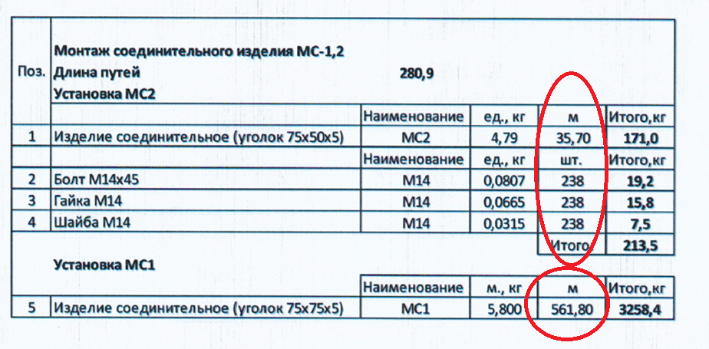
40 | Резка асфальтового покрытия фрезой | м | 226.10 | 1,800.00 | 406,980.00 | 488,376.00 |  |  |  | 406,980.00 | 488,376.00 | 226.10 | 1,800.00 | 406,980.00 | 488,376.00 | 0.00 | 0.00 | 0.00 | 406,980.00 | 488,376.00
41 | Разборка покрытий асфальтобетонных отбойными молотками | м3 | 0.00 | 4,804.26 | - | - |  |  |  | - | - | 0.00 | 4,804.26 | 0.00 | 0.00 | 0.00 | 0.00 | 0.00 | 0.00 | 0.00
42 | Разборка покрытий асфальтобетонных мех. способом | м3 | 158.10 | 4,380.38 | 692,538.08 | 831,045.70 |  |  |  | 692,538.08 | 831,045.70 | 158.10 | 4,380.38 | 692,538.08 | 831,045.69 | 0.00 | 0.00 | 0.00 | 692,538.08 | 831,045.69
43 | Разборка дорожных ж/б плит (3м*1,75м*0,17м) | шт. | 34 | 3,982.45 | 135,403.30 | 162,483.96 |  |  |  | 135,403.30 | 162,483.96 | 34.00 | 3,982.45 | 135,403.30 | 162,483.96 | 0.00 | 0.00 | 0.00 | 135,403.30 | 162,483.96
44 | Разборка бетонного основания отбойными молотками | м3 | 127.36 | 4,380.38 | 557,885.20 | 669,462.24 |  |  |  | 557,885.20 | 669,462.24 | 127.36 | 4,380.38 | 557,885.20 | 669,462.24 | 0.00 | 0.00 | 0.00 | 557,885.20 | 669,462.24
45 | Погрузка строительного мусора в автосамосвалы | т | 663.81 | 335.00 | 222,376.35 | 266,851.62 |  |  |  | 222,376.35 | 266,851.62 | 663.81 | 335.00 | 222,376.35 | 266,851.62 | 0.00 | 0.00 | 0.00 | 222,376.35 | 266,851.62
 | Разборка бетонных конструкций Путь №30 |  |  |  |  |  |  |  |  |  |  | 0.00 | 0.00 | 0.00 | 0.00 | 0.00 | 0.00 | 0.00 | 0.00 | 0.00
46 | Разборка бетонного основания отбойными молотками | м3 | 84.40 | 4,380.38 | 369,704.07 | 443,644.88 |  |  |  | 369,704.07 | 443,644.88 | 84.40 | 4,380.38 | 369,704.07 | 443,644.89 | 0.00 | 0.00 | 0.00 | 369,704.07 | 443,644.89
47 | Погрузка строительного мусора в автосамосвалы | т | 211.00 | 335.00 | 70,685.00 | 84,822.00 |  |  |  | 70,685.00 | 84,822.00 | 211.00 | 335.00 | 70,685.00 | 84,822.00 | 0.00 | 0.00 | 0.00 | 70,685.00 | 84,822.00
 | Разборка тупиков ж/б конструкций Путь №31 |  |  |  |  |  |  |  |  |  |  | 0.00 | 0.00 | 0.00 | 0.00 | 0.00 | 0.00 | 0.00 | 0.00 | 0.00
48 | Разборка бетонных блоков отбойными молотками (тупики) | м3 | 43.20 | 4,380.38 | 189,232.42 | 227,078.90 |  |  |  | 189,232.42 | 227,078.90 | 43.20 | 4,380.38 | 189,232.42 | 227,078.90 | 0.00 | 0.00 | 0.00 | 189,232.42 | 227,078.90
49 | Разборка покрытий асфальтобетонных отбойными молотками | м3 | 6.04 | 4,804.26 | 29,017.73 | 34,821.28 |  |  |  | 29,017.73 | 34,821.28 | 6.04 | 4,804.26 | 29,017.73 | 34,821.28 | 0.00 | 0.00 | 0.00 | 29,017.73 | 34,821.28
50 | Разборка бетонных плит | м3 | 25.67 | 4,380.38 | 112,444.35 | 134,933.22 |  |  |  | 112,444.35 | 134,933.22 | 25.67 | 4,380.38 | 112,444.35 | 134,933.23 | 0.00 | 0.00 | 0.00 | 112,444.35 | 134,933.23
51 | Разборка бетонного основания отбойными молотками (тупики) | м3 | 15.10 | 4,380.38 | 66,143.74 | 79,372.49 |  |  |  | 66,143.74 | 79,372.49 | 15.10 | 4,380.38 | 66,143.74 | 79,372.49 | 0.00 | 0.00 | 0.00 | 66,143.74 | 79,372.49
52 | Погрузка строительного мусора в автосамосвалы | т | 212.40 | 335.00 | 71,154.00 | 85,384.80 |  |  |  | 71,154.00 | 85,384.80 | 212.40 | 335.00 | 71,154.00 | 85,384.80 | 0.00 | 0.00 | 0.00 | 71,154.00 | 85,384.80
 | Демонтаж опор |  |  |  |  |  |  |  |  |  |  | 0.00 | 0.00 | 0.00 | 0.00 | 0.00 | 0.00 | 0.00 | 0.00 | 0.00
 | Земляные работы |  |  |  |  |  |  |  |  |  |  | 0.00 | 0.00 | 0.00 | 0.00 | 0.00 | 0.00 | 0.00 | 0.00 | 0.00
53 | Разработка сухого грунта механизированным способом | м3 | 157.00 | 308.75 | 48,473.75 | 58,168.50 |  |  |  | 48,473.75 | 58,168.50 | 157.00 | 308.75 | 48,473.75 | 58,168.50 | 0.00 | 0.00 | 0.00 | 48,473.75 | 58,168.50
54 | Разработка грунта в траншее вручную | м3 | 3 | 1,688.15 | 5,064.45 | 6,077.34 |  |  |  | 5,064.45 | 6,077.34 | 3.00 | 1,688.15 | 5,064.45 | 6,077.34 | 0.00 | 0.00 | 0.00 | 5,064.45 | 6,077.34
55 | Обратная засыпка грунта вручную | м3 | 3 | 854.05 | 2,562.15 | 3,074.58 |  |  |  | 2,562.15 | 3,074.58 | 3.00 | 854.05 | 2,562.15 | 3,074.58 | 0.00 | 0.00 | 0.00 | 2,562.15 | 3,074.58
56 | Обратная засыпка грунта бульдозером | м3 | 187.00 | 118.75 | 22,206.25 | 26,647.50 |  |  |  | 22,206.25 | 26,647.50 | 187.00 | 118.75 | 22,206.25 | 26,647.50 | 0.00 | 0.00 | 0.00 | 22,206.25 | 26,647.50
57 | Уплотнение грунта пневматическими трамбовками | м3 | 187.00 | 188.10 | 35,174.70 | 42,209.64 |  |  |  | 35,174.70 | 42,209.64 | 187.00 | 188.10 | 35,174.70 | 42,209.64 | 0.00 | 0.00 | 0.00 | 35,174.70 | 42,209.64
58 | Погрузка лишнего грунта в автосамосвалы | т | 551.40 | 335.00 | 184,719.00 | 221,662.80 |  |  |  | 184,719.00 | 221,662.80 | 551.40 | 335.00 | 184,719.00 | 221,662.80 | 0.00 | 0.00 | 0.00 | 184,719.00 | 221,662.80
59 | Перевозка грунта до 1км | м3 | 290.21 | 237.50 | 68,925.00 | 82,710.00 |  |  |  | 68,925.00 | 82,710.00 | 290.21 | 237.50 | 68,925.00 | 82,710.00 | 0.00 | 0.00 | 0.00 | 68,925.00 | 82,710.00
 | Демонтаж ж/б конструкций опор |  |  |  |  |  |  |  |  |  |  | 0.00 | 0.00 | 0.00 | 0.00 | 0.00 | 0.00 | 0.00 | 0.00 | 0.00
59 | Разборка монолитного ж/б фундамента | м3 | 30 | 4,380.38 | 131,411.40 | 157,693.68 |  |  |  | 131,411.40 | 157,693.68 | 30.00 | 4,380.38 | 131,411.40 | 157,693.68 | 0.00 | 0.00 | 0.00 | 131,411.40 | 157,693.68
60 | Демонтаж ж/б опор (6шт., 19,2м3) | м3 | 19 | 4,380.38 | 84,103.30 | 100,923.96 |  |  |  | 84,103.30 | 100,923.96 | 19.20 | 4,380.38 | 84,103.30 | 100,923.96 | 0.00 | 0.00 | 0.00 | 84,103.30 | 100,923.96
61 | Погрузка строительного мусора в автосамосвалы | т | 123.00 | 335.00 | 41,205.00 | 49,446.00 |  |  |  | 41,205.00 | 49,446.00 | 123.00 | 335.00 | 41,205.00 | 49,446.00 | 0.00 | 0.00 | 0.00 | 41,205.00 | 49,446.00
 | Демонтаж м/ конструкций |  |  |  |  |  |  |  |  |  |  | 0.00 | 0.00 | 0.00 | 0.00 | 0.00 | 0.00 | 0.00 | 0.00 | 0.00
62 | Демонтаж металлоконструкций опоры (опоры под трубопроводы) | т | 4.62 | 94,946.34 | 438,652.10 | 526,382.52 |  |  |  | 438,652.10 | 526,382.52 | 4.62 | 94,946.34 | 438,652.10 | 526,382.51 | 0.00 | 0.00 | 0.00 | 438,652.10 | 526,382.51
63 | Демонтаж металлоконструкций фермы | т | 6.82 | 18,400.00 | 125,488.00 | 150,585.60 |  |  |  | 125,488.00 | 150,585.60 | 6.82 | 18,400.00 | 125,488.00 | 150,585.60 | 0.00 | 0.00 | 0.00 | 125,488.00 | 150,000.00
64 | Погрузка металлического лома | т | 11.44 | 335.00 | 3,832.40 | 4,598.88 |  |  |  | 3,832.40 | 4,598.88 | 11.44 | 335.00 | 3,832.40 | 4,598.88 | 0.00 | 0.00 | 0.00 | 3,832.40 | 4,598.88
65 | Перевозка грузов на расстояние до 2км | т | 11.44 | 335.00 | 3,832.40 | 4,598.88 |  |  |  | 3,832.40 | 4,598.88 | 11.44 | 335.00 | 3,832.40 | 4,598.88 | 0.00 | 0.00 | 0.00 | 3,832.40 | 4,598.88
66 | Разгрузка металлического лома | т | 11.44 | 335.00 | 3,832.40 | 4,598.88 |  |  |  | 3,832.40 | 4,598.88 | 11.44 | 335.00 | 3,832.40 | 4,598.88 | 0.00 | 0.00 | 0.00 | 3,832.40 | 4,598.88
 | Стыковка с путями 417 цеха |  |  |  |  |  |  |  |  |  |  | 0.00 | 0.00 | 0.00 | 0.00 | 0.00 | 0.00 | 0.00 | 0.00 | 0.00
65 | Разборка существующего звеньевого пути на деревянных шпалах | м | 8.46 | 1,979.80 | 16,749.11 | 20,098.93 |  |  |  | 16,749.11 | 20,098.93 | 8.46 | 1,979.80 | 16,749.11 | 20,098.93 | 0.00 | 0.00 | 0.00 | 16,749.11 | 20,098.93
66 | Укладка звеньевого пути в прямых и кривых новыми рельсами НТ типа Р-65 при 1840 шт. деревянных шпал II типа на 1 км пути, тип скреплений – КД65 | м | 6.25 | 2,230.60 | 13,941.25 | 16,729.50 |  |  |  | 13,941.25 | 16,729.50 | 6.25 | 2,230.60 | 13,941.25 | 16,729.50 | 0.00 | 0.00 | 0.00 | 13,941.25 | 16,729.50
66.1 | Болт стыковой в сборе Р65 | шт | 8 |  |  |  | 158.34 | 1,266.69 | 1,520.03 | 1,266.69 | 1,520.03 | 8.00 | 0.00 | 0.00 | 0.00 | 158.34 | 1,266.69 | 1,520.03 | 1,266.69 | 1,520.03
67 | Соединение рельсошпальной решетки на деревянных шпалах с рельсовыми путями цеха 417 | стык | 2 | 4,334.00 | 8,668.00 | 10,401.60 |  |  |  | 8,668.00 | 10,401.60 | 2.00 | 4,334.00 | 8,668.00 | 10,401.60 | 0.00 | 0.00 | 0.00 | 8,668.00 | 10,401.60
68 | Сверление отверстий в рельсах после подрезки под монтаж накладки | шт. | 32 | 277.08 | 8,866.67 | 10,640.00 |  |  |  | 8,866.67 | 10,640.00 | 32.00 | 277.08 | 8,866.67 | 10,640.00 | 0.00 | 0.00 | 0.00 | 8,866.67 | 10,640.00
69 | Демонтаж бетонного основания отбойными молотками | м3 | 0.32 | 4,380.38 | 1,401.72 | 1,682.06 |  |  |  | 1,401.72 | 1,682.06 | 0.32 | 4,380.38 | 1,401.72 | 1,682.07 | 0.00 | 0.00 | 0.00 | 1,401.72 | 1,682.07
70 | Погрузка металлического лома | т | 0.768 | 335.00 | 257.28 | 308.74 |  |  |  | 257.28 | 308.74 | 0.77 | 335.00 | 257.28 | 308.74 | 0.00 | 0.00 | 0.00 | 257.28 | 308.74
Итого |  |  |  |  | 30,740,217.78 | 36,888,261.34 |  | 25,513,677.45 | 30,616,412.94 | 56,253,895.23 | 67,504,674.28 |  |  | 30,403,269.36 | 36,483,923.23 | 20,043.63 | 25,336,673.36 | 30,404,008.03 | 55,739,942.71 | 66,887,345.66 | -616,742.96

 | КП с дисконтом
 | новые работы

ГП1
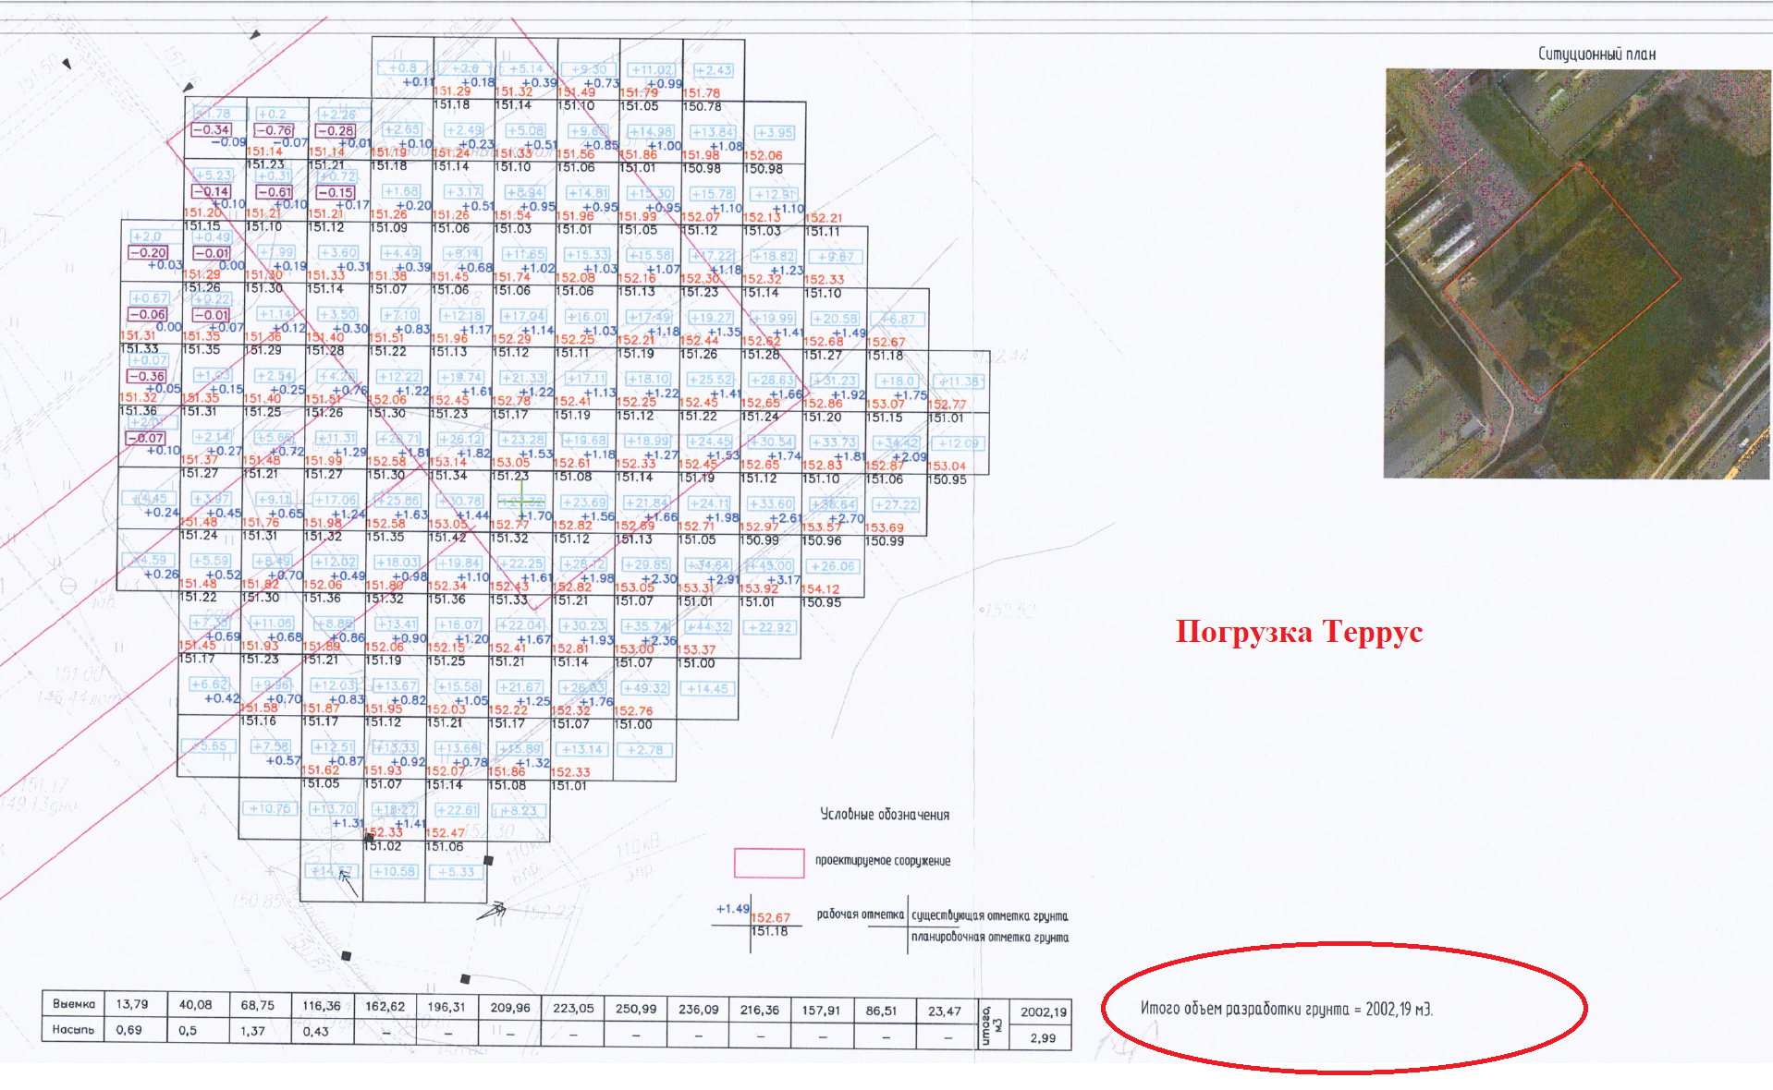
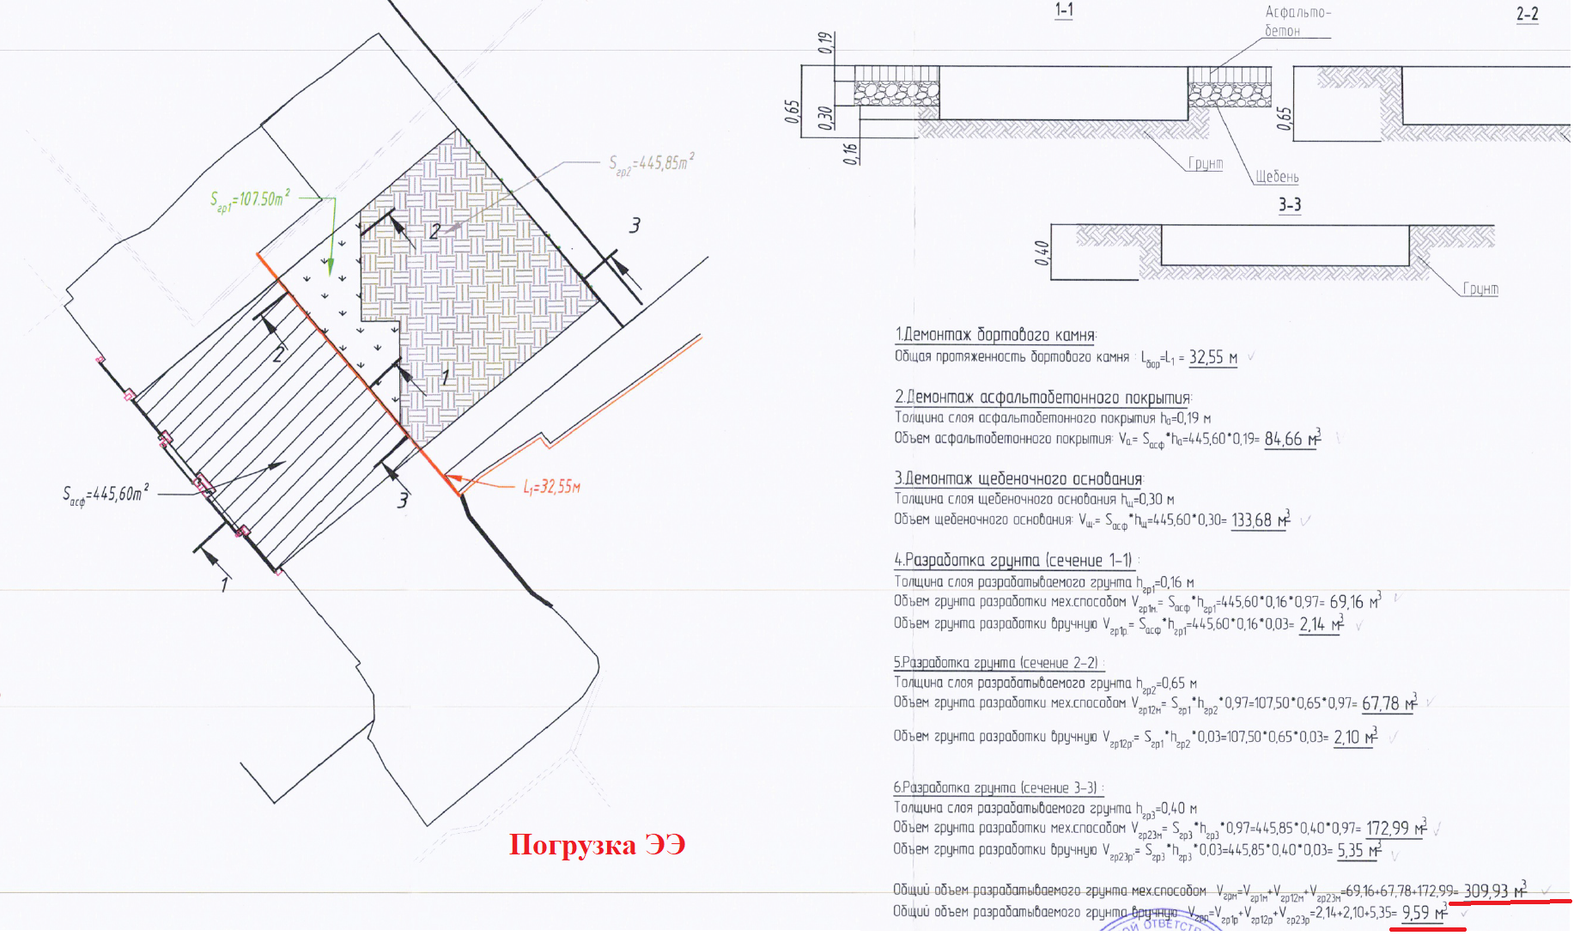
№ п/п | Наименование материалов | Ед.изм | Кол-во | ООО "ЭлектроЭнергетика" |  |  |  |  |  |  |  | Кол-во | КИК

 |  |  |  | Стоимость работ |  |  | Стоимость материалов |  |  | Всего |  |  | Стоимость работ |  |  | Стоимость материалов |  |  | Всего
 |  |  |  | Цена за единицу без НДС | ИТОГО без НДС | ИТОГО с НДС | Цена за единицу без НДС | ИТОГО без НДС | ИТОГО с НДС | без НДС | с НДС |  | Цена за единицу без НДС | ИТОГО без НДС | ИТОГО с НДС | Цена за единицу без НДС | ИТОГО без НДС | ИТОГО с НДС | без НДС | с НДС
1 | 2 | 3 | 4 | 5 | 6 | 7 |  |  |  |  |  | 4.00 | 5.00 | 6.00 | 7.00
 | 131-23-ГП1 Генеральный план
 | Разборка дорожных покрытий
1 | Демонтаж дорожного бордюра БР 100.30.15 | шт. | 84 | 1,055.02 | 88,621.68 | 106,346.02 |  |  |  | 88,621.68 | 106,346.02 | 84.00 | 1,055.02 | 88,621.68 | 106,346.02 |  | 0.00 | 0.00 | 88,621.68 | 106,346.02
2 | Резка асфальтового покрытия фрезой | м | 37.32 | 1,800.00 | 67,176.00 | 80,611.20 |  |  |  | 67,176.00 | 80,611.20 | 37.32 | 1,800.00 | 67,176.00 | 80,611.20 |  | 0.00 | 0.00 | 67,176.00 | 80,611.20
3 | Разборка покрытий асфальтобетонных мех. способом | м3 | 266.74 | 4,380.38 | 1,168,422.56 | 1,402,107.07 |  |  |  | 1,168,422.56 | 1,402,107.07 | 266.74 | 4,380.38 | 1,168,422.56 | 1,402,107.07 |  | 0.00 | 0.00 | 1,168,422.56 | 1,402,107.07
4 | Разборка оснований щебеночных мех. способом | м3 | 421.17 | 304.00 | 128,035.68 | 153,642.82 |  |  |  | 128,035.68 | 153,642.82 | 421.17 | 304.00 | 128,035.68 | 153,642.82 |  | 0.00 | 0.00 | 128,035.68 | 153,642.82
 | Прочие работы |  |  |  |  |  |  |  |  |  |  | 0.00
5 | Погрузка строительного мусора в автосамосвалы | т | 1078.14 | 335.00 | 361,176.90 | 433,412.28 |  |  |  | 361,176.90 | 433,412.28 | 1,078.14 | 335.00 | 361,176.90 | 433,412.28 |  | 0.00 | 0.00 | 361,176.90 | 433,412.28
 | Земляные работы |  |  |  |  |  |  |  |  |  |  | 0.00 |  | 0.00 | 0.00 |  | 0.00 | 0.00 | 0.00 | 0.00
6 | Разработка сухого грунта механизированным способом | м3 | 1506.74 | 308.75 | 465,205.98 | 558,247.17 |  |  |  | 465,205.98 | 558,247.17 | 1,506.74 | 308.75 | 465,205.98 | 558,247.17 |  | 0.00 | 0.00 | 465,205.98 | 558,247.17
7 | Доработка грунта в траншее вручную | м3 | 18.98 | 1,688.15 | 32,041.09 | 38,449.30 |  |  |  | 32,041.09 | 38,449.30 | 18.98 | 1,688.15 | 32,041.09 | 38,449.30 |  | 0.00 | 0.00 | 32,041.09 | 38,449.30
 | Прочие работы |  |  |  |  |  |  |  |  |  |  | 0.00 |  | 0.00 | 0.00 |  | 0.00 | 0.00 | 0.00 | 0.00
8 | Погрузка грунта в автосамосвалы | т | 2898.87 | 308.75 | 895,026.11 | 1,074,031.34 |  |  |  | 895,026.11 | 1,074,031.34 | 1,201.81 | 308.75 | 371,057.91 | 445,269.49 |  | 0.00 | 0.00 | 371,057.91 | 445,269.49 | -628,761.84 | 2002,19м3=3804,16т это погрузка Террус
 | Устройство асфальтобетонного покрытия |  |  |  |  |  |  |  |  |  |  | 0.00 |  | 0.00 | 0.00 |  | 0.00 | 0.00 | 0.00 | 0.00
9 | Устройство слоя из геотекстиля Дорнит | м2 | 1454.19 | 77.50 | 112,699.73 | 135,239.67 |  |  |  | 112,699.73 | 135,239.67 | 1,454.19 | 77.50 | 112,699.73 | 135,239.67 |  | 0.00 | 0.00 | 112,699.73 | 135,239.67
9.1 | Геотекстиль Дорнит 500 (с учетом коэфф. 1,1 на захлест ) | м2 | 1599.61 |  |  |  | 153.33 | 245,268.05 | 294,321.66 | 245,268.05 | 294,321.66 | 1,599.61 |  | 0.00 | 0.00 | 153.33 | 245,268.05 | 294,321.66 | 245,268.05 | 294,321.66
10 | Устройство слоя из песка крупного h=0,30 | м3 | 536.41 | 1,055.45 | 566,153.93 | 679,384.72 |  |  |  | 566,153.93 | 679,384.72 | 536.41 | 1,055.45 | 566,153.93 | 679,384.72 |  | 0.00 | 0.00 | 566,153.93 | 679,384.72
10.1 | Песок крупный ГОСТ 8736-2014 h=0,30 с К упл.= 1,10 | м3 | 590.05 |  |  |  | 1,191.30 | 702,927.76 | 843,513.31 | 702,927.76 | 843,513.31 | 590.05 |  | 0.00 | 0.00 | 1,191.30 | 702,927.76 | 843,513.31 | 702,927.76 | 843,513.31
11 | Устройство слоя из щебня крупного h=0,15 | м3 | 257.77 | 1,582.99 | 408,047.33 | 489,656.80 |  |  |  | 408,047.33 | 489,656.80 | 257.77 | 1,582.99 | 408,047.33 | 489,656.80 |  | 0.00 | 0.00 | 408,047.33 | 489,656.80
11.1 | Щебень крупный М600 (20-70мм) | м3 | 324.79 |  |  |  | 3,805.70 | 1,236,054.06 | 1,483,264.88 | 1,236,054.06 | 1,483,264.88 | 324.79 |  | 0.00 | 0.00 | 3,805.70 | 1,236,054.06 | 1,483,264.88 | 1,236,054.06 | 1,483,264.88
12 | Устройство слоя из щебня мелкого h=0,08 | м3 | 181.99 | 1,582.99 | 288,088.35 | 345,706.02 |  |  |  | 288,088.35 | 345,706.02 | 181.99 | 1,582.99 | 288,088.35 | 345,706.02 |  | 0.00 | 0.00 | 288,088.35 | 345,706.02
12.1 | Щебень мелкий М600 (5-20мм) | м3 | 229.31 |  |  |  | 4,206.10 | 964,489.86 | 1,157,387.83 | 964,489.86 | 1,157,387.83 | 229.31 |  | 0.00 | 0.00 | 4,206.10 | 964,489.86 | 1,157,387.83 | 964,489.86 | 1,157,387.83
13 | Укладка асфальтобетона мелкозеристого горячего на битуме h=0,05 | м2 | 2250.37 | 1,083.00 | 2,437,150.71 | 2,924,580.85 |  |  |  | 2,437,150.71 | 2,924,580.85 | 2,250.37 | 1,083.00 | 2,437,150.71 | 2,924,580.85 |  | 0.00 | 0.00 | 2,437,150.71 | 2,924,580.85
13.1 | Асфальтобетон мелкозернистый, плотный горячий на битуме БНД марки 60/90, Тип Б, Марки II | т | 279.05 |  |  |  | 4,406.10 | 1,229,504.05 | 1,475,404.86 | 1,229,504.05 | 1,475,404.86 | 279.05 |  | 0.00 | 0.00 | 4,406.10 | 1,229,504.05 | 1,475,404.86 | 1,229,504.05 | 1,475,404.86
14 | Укладка асфальтобетона крупнозернистого горячего на битуме h=0,07 | м2 | 2274.90 | 1,083.00 | 2,463,716.70 | 2,956,460.04 |  |  |  | 2,463,716.70 | 2,956,460.04 | 2,274.90 | 1,083.00 | 2,463,716.70 | 2,956,460.04 |  | 0.00 | 0.00 | 2,463,716.70 | 2,956,460.04
14.1 | Асфальтобетон крупнозернистый, плотный горячий на битуме БНД марки 60/90, Тип Б, Марки II | т | 394.92 |  |  |  | 4,406.10 | 1,740,068.64 | 2,088,082.37 | 1,740,068.64 | 2,088,082.37 | 394.92 |  | 0.00 | 0.00 | 4,406.10 | 1,740,068.64 | 2,088,082.37 | 1,740,068.64 | 2,088,082.37
15 | Устройство бортовых камней БР 100.30.15 | шт. | 59 | 1,555.15 | 91,753.85 | 110,104.62 |  |  |  | 91,753.85 | 110,104.62 | 59.00 | 1,555.15 | 91,753.85 | 110,104.62 |  | 0.00 | 0.00 | 91,753.85 | 110,104.62
15.1 | Бортовые камни БР 100.30.15 | шт. | 59 |  |  |  | 247.00 | 14,573.00 | 17,487.60 | 14,573.00 | 17,487.60 | 59.00 |  | 0.00 | 0.00 | 247.00 | 14,573.00 | 17,487.60 | 14,573.00 | 17,487.60
 | Посев многолетних трав |  |  |  |  |  |  |  |  |  |  | 0.00 |  | 0.00 | 0.00 |  | 0.00 | 0.00 | 0.00 | 0.00
16 | Обратная засыпка песком вручную | м3 | 55.36 | 1,310.05 | 72,524.37 | 87,029.24 |  |  |  | 72,524.37 | 87,029.24 | 55.36 | 1,310.05 | 72,524.37 | 87,029.24 |  | 0.00 | 0.00 | 72,524.37 | 87,029.24
16.1 | Песок природный средний | м3 | 60.90 |  |  |  | 1,191.30 | 72,545.40 | 87,054.49 | 72,545.40 | 87,054.49 | 60.90 |  | 0.00 | 0.00 | 1,191.30 | 72,545.40 | 87,054.49 | 72,545.40 | 87,054.49
17 | Уплотнение | м3 | 55.36 | 188.10 | 10,413.22 | 12,495.86 |  |  |  | 10,413.22 | 12,495.86 | 55.36 | 188.10 | 10,413.22 | 12,495.86 |  | 0.00 | 0.00 | 10,413.22 | 12,495.86
18 | Подготовка почвы для устройства газона ручным способом с внесением растительной земли слоем 10 см | м3 | 52.82 | 304.06 | 16,060.45 | 19,272.54 |  |  |  | 16,060.45 | 19,272.54 | 52.82 | 304.06 | 16,060.45 | 19,272.54 |  | 0.00 | 0.00 | 16,060.45 | 19,272.54
18.1 | Земля растительная | м3 | 52.82 |  |  |  | 1,262.44 | 66,682.08 | 80,018.50 | 66,682.08 | 80,018.50 | 52.82 |  | 0.00 | 0.00 | 1,262.44 | 66,682.08 | 80,018.50 | 66,682.08 | 80,018.50
19 | Подготовка почвы для устройства газона ручным способом с внесением растительной земли слоем 20 см | м3 | 55.36 | 304.06 | 16,832.76 | 20,199.31 |  |  |  | 16,832.76 | 20,199.31 | 55.36 | 304.06 | 16,832.76 | 20,199.31 |  | 0.00 | 0.00 | 16,832.76 | 20,199.31
19.1 | Земля растительная | м3 | 55.36 |  |  |  | 1,262.44 | 69,888.68 | 83,866.41 | 69,888.68 | 83,866.41 | 55.36 |  | 0.00 | 0.00 | 1,262.44 | 69,888.68 | 83,866.41 | 69,888.68 | 83,866.41
20 | Посев многолетних трав ручным способом | м2 | 804.98 | 104.50 | 84,120.41 | 100,944.49 |  |  |  | 84,120.41 | 100,944.49 | 804.98 | 104.50 | 84,120.41 | 100,944.49 |  | 0.00 | 0.00 | 84,120.41 | 100,944.49
20.1 | Кострец безостный | кг | 2.25 |  |  |  | 461.70 | 1,038.83 | 1,246.59 | 1,038.83 | 1,246.59 | 2.25 |  | 0.00 | 0.00 | 461.70 | 1,038.83 | 1,246.59 | 1,038.83 | 1,246.59
20.2 | Овсянка луговая | кг | 1.78 |  |  |  | 615.60 | 1,095.77 | 1,314.92 | 1,095.77 | 1,314.92 | 1.78 |  | 0.00 | 0.00 | 615.60 | 1,095.77 | 1,314.92 | 1,095.77 | 1,314.92
20.3 | Ежа сборная | кг | 1.61 |  |  |  | 1,201.75 | 1,934.82 | 2,321.78 | 1,934.82 | 2,321.78 | 1.61 |  | 0.00 | 0.00 | 1,201.75 | 1,934.82 | 2,321.78 | 1,934.82 | 2,321.78
 | Вертикальная планировка |  |  |  |  |  |  |  |  |  |  | 0.00 |  | 0.00 | 0.00 |  | 0.00 | 0.00 | 0.00 | 0.00
21 | Разработка сухого грунта механизированным способом | м3 | 1109.00 | 308.75 | 342,403.75 | 410,884.50 |  |  |  | 342,403.75 | 410,884.50 | 1,109.00 | 308.75 | 342,403.75 | 410,884.50 |  | 0.00 | 0.00 | 342,403.75 | 410,884.50
 | Прочие работы |  |  |  |  |  |  |  |  |  |  | 0.00 |  | 0.00 | 0.00 |  | 0.00 | 0.00 | 0.00 | 0.00
22 | Погрузка грунта в автосамосвалы | т | 1752.22 | - | - | - |  |  |  | - | - | 0.00 | 308.75 | 0.00 | 0.00 |  | 0.00 | 0.00 | 0.00 | 0.00
Итого |  |  |  |  | 10,115,671.55 | 12,138,805.86 |  | 6,346,070.99 | 7,615,285.19 | 16,461,742.55 | 19,754,091.06 |  |  | 9,591,703.35 | 11,510,044.02 | 24,410.86 | 6,346,070.99 | 7,615,285.19 | 15,937,774.35 | 19,125,329.21 | -628,761.84

 | КП с дисконтом
 | новые работы

АС4
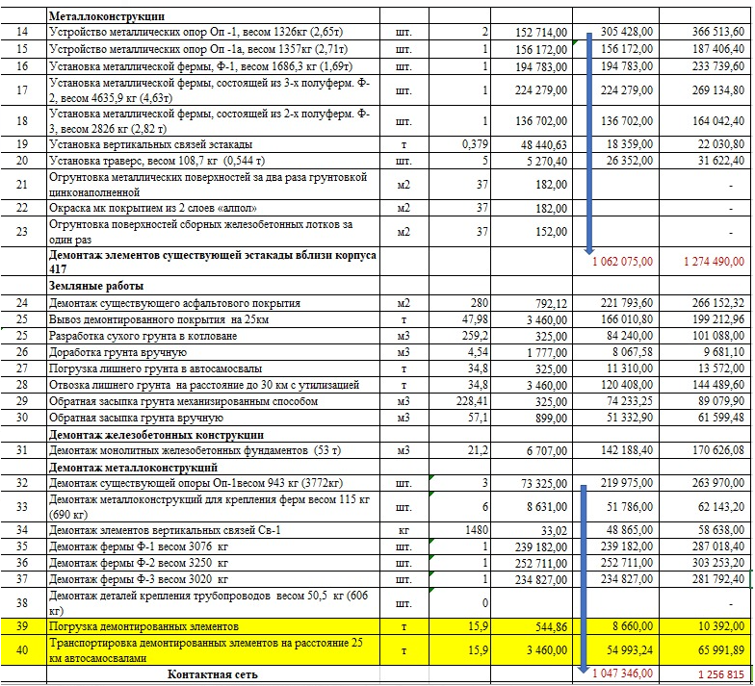
№ п/п | Наименование материалов | Ед.изм | Кол-во | ООО "ЭлектроЭнергетика" |  |  |  |  |  |  |  | Кол-во | КИК

 |  |  |  | Стоимость работ |  |  | Стоимость материалов |  |  | Всего |  |  | Стоимость работ |  |  | Стоимость материалов |  |  | Всего
 |  |  |  | Цена за единицу без НДС | ИТОГО без НДС | ИТОГО с НДС | Цена за единицу без НДС | ИТОГО без НДС | ИТОГО с НДС | без НДС | с НДС |  | Цена за единицу без НДС | ИТОГО без НДС | ИТОГО с НДС | Цена за единицу без НДС | ИТОГО без НДС | ИТОГО с НДС | без НДС | с НДС
1 | 2 | 3 | 4 | 5 | 6 | 7 |  |  |  |  |  | 4 | 5 | 6 | 7
 | 131-23-АС4. Эстакада
 | Разборка дорожных покрытий для устройства котлованов
 | Разборка асфальтобетонного покрытия | м3 | 13.30 | 4,380.38 | 58,259.05 | 69,910.86 |  |  |  | 58,259.05 | 69,910.86 | 13.30 | 4,380.38 | 58,259.05 | 69,910.86 |  | - | - | 58,259.05 | 69,910.86
 | Разборка щебеночного основания | м3 |  | 304.00 | - | - |  |  |  | - | - |  | 304.00 | - | - |  | - | - | - | -
 | Прочие работы |  |  |  |  |  |  |  |  |  |  |  |  | - | - |  | - | - | - | -
 | Погрузка строительного мусора в автосамосвалы | т | 19.021 | 335.00 | 6,372.04 | 7,646.44 |  |  |  | 6,372.04 | 7,646.44 | 19.021 | 335.00 | 6,372.04 | 7,646.44 |  | - | - | 6,372.04 | 7,646.44
 | Земляные работы. Устройство котлованов |  |  |  |  |  |  |  |  |  |  |  |  | - | - |  | - | - | - | -
 | Разработка сухого грунта механизированным способом | м3 | 52.00 | 308.75 | 16,055.00 | 19,266.00 |  |  |  | 16,055.00 | 19,266.00 | 52.00 | 308.75 | 16,055.00 | 19,266.00 |  | - | - | 16,055.00 | 19,266.00
 | Доработка грунта в траншее вручную | м3 | 2.70 | 1,688.15 | 4,558.01 | 5,469.61 |  |  |  | 4,558.01 | 5,469.61 | 2.70 | 1,688.15 | 4,558.01 | 5,469.61 |  | - | - | 4,558.01 | 5,469.61
 | Обратная засыпка грунта бульдозером | м3 | 38.00 | 308.75 | 11,732.50 | 14,079.00 |  |  |  | 11,732.50 | 14,079.00 | 38.00 | 308.75 | 11,732.50 | 14,079.00 |  | - | - | 11,732.50 | 14,079.00
 | Обратная засыпка грунта вручную | м3 | 9.60 | 854.05 | 8,198.88 | 9,838.66 |  |  |  | 8,198.88 | 9,838.66 | 9.60 | 854.05 | 8,198.88 | 9,838.66 |  | - | - | 8,198.88 | 9,838.66
 | Погрузка лишнего грунта в автосамосвалы | т | 147.520 | 308.75 | 45,546.80 | 54,656.16 |  |  |  | 45,546.80 | 54,656.16 | 147.520 | 308.75 | 45,546.80 | 54,656.16 |  | - | - | 45,546.80 | 54,656.16
 | Перемещение до 1км недостающего грунта для обратной засыпки | т | 147.52 | 350.00 | 51,632.00 | 61,958.40 |  |  |  | 51,632.00 | 61,958.40 | 147.52 | 350.00 | 51,632.00 | 61,958.40 |  | - | - | 51,632.00 | 61,958.40
 | Погрузка лишнего грунта в автосамосвалы | т | 43.415 | 308.75 | 13,404.38 | 16,085.26 |  |  |  | 13,404.38 | 16,085.26 | 43.415 | 308.75 | 13,404.38 | 16,085.26 |  | - | - | 13,404.38 | 16,085.26
 | Устройство фундаментов ФМ-1 -4 шт. |  |  |  |  |  |  |  |  |  |  |  |  | - | - |  | - | - | - | -
 | Устройство бетонной подготовки | м3 | 2.80 | 2,637.20 | 7,384.16 | 8,860.99 |  |  |  | 27,480.96 | 32,977.15 | 2.80 | 2,637.20 | 7,384.16 | 8,860.99 |  | - | - | 7,384.16 | 8,860.99 | -24,116.16 | У ЭЭ ошибка в формуле
 | Бетон B7,5 | м3 | 2.825 |  |  |  | 4,370.00 | 12,345.25 | 14,814.30 | 12,345.25 | 14,814.30 | 2.825 |  | - | - | 4,370.00 | 12,345.25 | 14,814.30 | 12,345.25 | 14,814.30
 | Устройство монолитных железобетонных фундаментов (Фм1) | м3 | 13.90 | 8,275.45 | 115,028.75 | 138,034.51 |  |  |  | 115,028.75 | 138,034.51 | 13.90 | 8,275.45 | 115,028.75 | 138,034.51 |  | - | - | 115,028.75 | 138,034.51
 | Бетонная смесь БСТ В25 П4 F150 W6 | м3 | 17.45 |  |  |  | 4,655.00 | 81,215.79 | 97,458.95 | 81,215.79 | 97,458.95 | 17.45 |  | - | - | 4,655.00 | 81,215.78 | 97,458.94 | 81,215.78 | 97,458.94
 | Арматура Ø8 А500С | кг | 171.00 |  |  |  | 80.75 | 13,808.25 | 16,569.90 | 13,808.25 | 16,569.90 | 171.00 |  | - | - | 80.75 | 13,808.25 | 16,569.90 | 13,808.25 | 16,569.90
 | Арматура Ø 12А500С | кг | 442.00 |  |  |  | 80.75 | 35,691.50 | 42,829.80 | 35,691.50 | 42,829.80 | 442.00 |  | - | - | 80.75 | 35,691.50 | 42,829.80 | 35,691.50 | 42,829.80
 | Арматура Ø 16А500С | кг | 167.00 |  |  |  | 80.75 | 13,485.25 | 16,182.30 | 13,485.25 | 16,182.30 | 167.00 |  | - | - | 80.75 | 13,485.25 | 16,182.30 | 13,485.25 | 16,182.30
 | Анкерные болты 1.1М30х1000 (32 шт.) | кг | 189.00 |  |  |  | 80.75 | 15,261.75 | 18,314.10 | 15,261.75 | 18,314.10 | 189.00 |  | - | - | 80.75 | 15,261.75 | 18,314.10 | 15,261.75 | 18,314.10
 | Прокат (уголок 50х5) | кг | 26.00 |  |  |  | 71.25 | 1,852.50 | 2,223.00 | 1,852.50 | 2,223.00 | 26.00 |  | - | - | 71.25 | 1,852.50 | 2,223.00 | 1,852.50 | 2,223.00
 | Очистка боковых поверхностей фундаментов от грязи и пыли перед обмазкой | м2 | 81.91 | 909.45 | 74,493.05 | 89,391.66 |  |  |  | 74,493.05 | 89,391.66 | 81.91 | 909.45 | 74,493.05 | 89,391.66 |  | - | - | 74,493.05 | 89,391.66
 | Обмазка праймером Технониколь ж/б конструкций в один слой | м2 | 81.90 | 144.40 | 11,826.36 | 14,191.63 |  |  |  | 11,826.36 | 14,191.63 | 81.90 | 144.40 | 11,826.36 | 14,191.63 |  | - | - | 11,826.36 | 14,191.63
 | Битумная грунтовка ТЕХНОНИКОЛЬ № 01 (20л=16кг) | л | 31.25 |  |  |  | 237.50 | 7,421.88 | 8,906.26 | 7,421.88 | 8,906.26 | 31.25 |  | - | - | 237.50 | 7,421.88 | 8,906.25 | 7,421.88 | 8,906.25
 | Обмазка битумной мастикой ж/б конструкций в два слоя | м2 | 81.90 | 299.76 | 24,550.34 | 29,460.41 |  |  |  | 24,550.34 | 29,460.41 | 81.90 | 299.76 | 24,550.34 | 29,460.41 |  | - | - | 24,550.34 | 29,460.41
 | Битумная мастика Технониколь №24 | кг | 115.00 |  |  |  | 296.40 | 34,086.00 | 40,903.20 | 34,086.00 | 40,903.20 | 115.00 |  | - | - | 296.40 | 34,086.00 | 40,903.20 | 34,086.00 | 40,903.20
 | Металлоконструкции |  |  |  |  |  |  |  |  |  |  |  |  | - | - |  | - | - | - | -
 | Демонтажные работы пролетных строений |  |  |  |  |  |  |  |  |  |  |  |  | - | - |  | - | - | - | -
1 | Демонтаж пролетных строений горизонтального типа с опорами на высоте 6,3метра при помощи двух автоподъемных механизмов (автокран+автовышка) | кг | 14951.00 | 70.05 | 1,047,317.55 | 1,256,781.06 |  |  |  | 1,047,317.55 | 1,256,781.06 | 14951.00 | 111.59 | 1,047,346.00 | 1,256,815.20 |  | - | - | 1,047,346.00 | 1,256,815.20 | 34.14 | Завысили, обсуждалась другая сумма
2 | Погрузка строительного мусора в автосамосвалы | т | 14.951 | - | - | - |  |  |  | - | - | 14.951 | - | - | - |  | - | - | - | - |  | 84.06
3 | Перевозка демонтированных металлоконструкций на расстояние до 1км | т | 14.951 | - | - | - |  |  |  | - | - | 14.951 | - | - | - |  | - | - | - | - |  | 70.05
 | Монтаж пролетных строений |  |  |  |  |  |  |  |  |  |  |  |  | - | - |  | - | - | - | -
4 | Монтаж пролетных строений горизонтального типа с опорами на высоте 6,3метра при помощи двух автоподъемных механизмов (автокран+автовышка) | кг | 11,877.54 | 89.42 | 1,062,089.63 | 1,274,507.56 |  |  |  | 1,062,089.63 | 1,274,507.56 | 11,877.54 | 159.41 | 1,062,075.00 | 1,274,490.00 |  | - | - | 1,062,075.00 | 1,274,490.00 | -17.56 | Завысили, обсуждалась другая сумма
4.1 | Металлоконструкции пролетных строений эстакады, изготовленные по чертежам КМД, сталь С245 | кг | 9,070.63 |  |  |  | 194.96 | 1,768,410.02 | 2,122,092.02 | 1,768,410.02 | 2,122,092.02 | 9,070.63 |  | - | - | 194.96 | 1,768,410.02 | 2,122,092.03 | 1,768,410.02 | 2,122,092.03 |  | 107.30
4.2 | Металлоконструкции пролетных строений эстакады, изготовленные по чертежам КМД, сталь С345 | кг | 226.68 |  |  |  | 194.96 | 44,193.53 | 53,032.24 | 44,193.53 | 53,032.24 | 226.68 |  | - | - | 194.96 | 44,193.53 | 53,032.24 | 44,193.53 | 53,032.24 |  | 89.42
4.3 | Металлоконструкции опор эстакады, изготовленные по чертежам КМД, сталь С245 | кг | 2,050.37 |  |  |  | 194.96 | 399,740.14 | 479,688.17 | 399,740.14 | 479,688.17 | 2,050.37 |  | - | - | 194.96 | 399,740.14 | 479,688.16 | 399,740.14 | 479,688.16
4.4 | Металлоконструкции опор эстакады, изготовленные по чертежам КМД, сталь С345 | кг | 529.86 |  |  |  | 194.96 | 103,301.51 | 123,961.81 | 103,301.51 | 123,961.81 | 529.86 |  | - | - | 194.96 | 103,301.51 | 123,961.81 | 103,301.51 | 123,961.81
5 | Монтаж ригеля на установленные опорные металлоконструкции эстакады на высоте 6,3метра при помощи двух автоподъемных механизмов (автокран+автовышка) | кг | 373.02 | 127.53 | 47,571.24 | 57,085.49 |  |  |  | 47,571.24 | 57,085.49 | 373.02 | 159.41 | 15,000.00 | 18,000.00 |  | - | - | 15,000.00 | 57,085.49
5.1 | Металлоконструкции: швеллер 16П - 90,88кг; труба квадратная 250х250х8 - 159,49кг; лист стальной t=30 мм - 117,75кг; лист стальной t=10 мм - 4,9кг | кг | 373.02 |  |  |  | 194.96 | 72,723.98 | 87,268.78 | 72,723.98 | 87,268.78 | 373.02 |  | - | - | 194.96 | 72,723.98 | 87,268.78 | 72,723.98 | 87,268.78
 | Окраска металлоконструкций |  |  |  |  |  |  |  |  |  |  |  |  | - | - |  | - | - | - | -
6 | Очистка поверхности сущ. металлоконструкций щетками | м2 | 133.0 | 957.31 | 127,322.23 | 152,786.68 |  |  |  | 127,322.23 | 152,786.68 | 133.0 | 957.31 | 127,322.23 | 152,786.68 |  | - | - | 127,322.23 | 152,786.68
7 | Обеспыливание поверхности металлоконструкций (ферм и опор, включая существующие) | м2 | 515.00 | 80.75 | 41,586.25 | 49,903.50 |  |  |  | 41,586.25 | 49,903.50 | 515.00 | 80.75 | 41,586.25 | 49,903.50 |  | - | - | 41,586.25 | 49,903.50
8 | Огрунтовка металлических поверхностей за один раз | м2 | 7.00 | 144.40 | 1,010.80 | 1,212.96 |  |  |  | 1,010.80 | 1,212.96 | 7.00 | 144.40 | 1,010.80 | 1,212.96 |  | - | - | 1,010.80 | 1,212.96
8.1 | Грунтовка ГФ-021 | кг | 1.05 |  |  |  | 149.15 | 156.61 | 187.93 | 156.61 | 187.93 | 1.05 |  | - | - | 149.15 | 156.61 | 187.93 | 156.61 | 187.93
9 | Окраска металлических поверхностей за два слоя | м2 | 515.00 | 172.90 | 89,043.50 | 106,852.20 |  |  |  | 89,043.50 | 106,852.20 | 515.00 | 172.90 | 89,043.50 | 106,852.20 |  | - | - | 89,043.50 | 106,852.20
9.1 | Эмаль ПФ-115, серая | кг | 164.80 |  |  |  | 165.30 | 27,241.44 | 32,689.73 | 27,241.44 | 32,689.73 | 164.80 |  | - | - | 165.30 | 27,241.44 | 32,689.73 | 27,241.44 | 32,689.73
10 | Обетонирование анкерных групп (подливка бетонной смеси между пяткой опоры и фундаментом) | м3 | 0.39 | 2,637.20 | 1,028.51 | 1,234.21 |  |  |  | 1,028.51 | 1,234.21 | 0.39 | 2,637.20 | 1,028.51 | 1,234.21 |  | - | - | 1,028.51 | 1,234.21
10.1 | Бетонная смесь БСТ В25 П4 F150 W6 | м3 | 0.398 |  |  |  | 5,196.50 | 2,067.17 | 2,480.60 | 2,067.17 | 2,480.60 | 0.398 |  | - | - | 5,196.50 | 2,067.17 | 2,480.60 | 2,067.17 | 2,480.60
11 | Обмазка праймером Технониколь обетонированных частей опор в один слой | м2 | 1.92 | 144.40 | 277.25 | 332.70 |  |  |  | 277.25 | 332.70 | 1.92 | 144.40 | 277.25 | 332.70 |  | - | - | 277.25 | 332.70
11.1 | Битумная грунтовка ТЕХНОНИКОЛЬ № 01 (20л=16кг) | л | 0.72 |  |  |  | 237.50 | 171.00 | 205.20 | 171.00 | 205.20 | 0.72 |  | - | - | 237.50 | 171.00 | 205.20 | 171.00 | 205.20
12 | Обмазка битумной мастикой обетонированных частей опор в два слоя | м2 | 1.92 | 299.76 | 575.54 | 690.65 |  |  |  | 575.54 | 690.65 | 1.92 | 299.76 | 575.54 | 690.65 |  | - | - | 575.54 | 690.65
12.1 | Битумная мастика Технониколь №24 | кг | 2.69 |  |  |  | 296.40 | 796.72 | 956.06 | 796.72 | 956.06 | 2.69 |  | - | - | 296.40 | 796.72 | 956.07 | 796.72 | 956.07
Итого |  |  |  |  | 2,866,863.82 | 3,440,236.58 |  | 2,633,970.29 | 3,160,764.35 | 5,520,930.91 | 6,625,117.09 |  |  | 2,834,306.40 | 3,401,167.68 | 16,972.80 | 2,633,970.28 | 3,160,764.33 | 5,468,276.67 | 6,601,017.50 | -24,099.58

